상품제안서
삼색물티슈(전도용세트)/90매 | 상품코드: S10916

 |  |  |  |  |  |  | 02-713-8555 | www.synergygift.co.kr
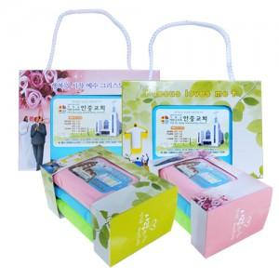

【상세/제작정보】

【인쇄/포장옵션】 | 풀칼라 / 종이상자

【공급단가】 | 수량 | 100~ | 300~ | 500~ | 1,000~ | 3,000~
*VAT별도 | 단가 | 2,700원 | 2,190원 | 2,040원 | 1,910원 | 1,840원

【상품 URL】 | https://www.synergygift.co.kr:443/src/goods_detail.php?gdno=12106

